Plan3
Tabela Internacional

Cáculo do Índice de Massa Corporea (IMC)

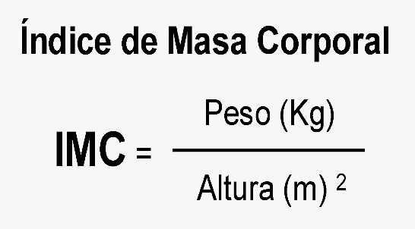
Nome | Idade | Altura | Peso | IMC | Resultado | Regime

Roberto | 32 | 1.79 | 90 | 28
Cláudia | 25 | 1.61 | 55.3 | 21
Alessandra | 43 | 1.58 | 75.9 | 30
Sandra | 12 | 1.52 | 46.2 | 20
Telma | 29 | 1.74 | 75.1 | 25
Joaquim | 18 | 1.73 | 55.7 | 19
Alberto | 38 | 1.86 | 89.9 | 26
Wilson | 23 | 1.91 | 90.5 | 25
Bernardo | 45 | 1.82 | 85.5 | 26
Maurício | 56 | 1.65 | 110.6 | 41

IMC | Resultado | Regime
19 | Normal | Não Precisa de Regime
25 | Sobrepeso | Um regiminho é bom!
30 | Obeso | Sim Precisa de Regime

